Numune Sonuçlar
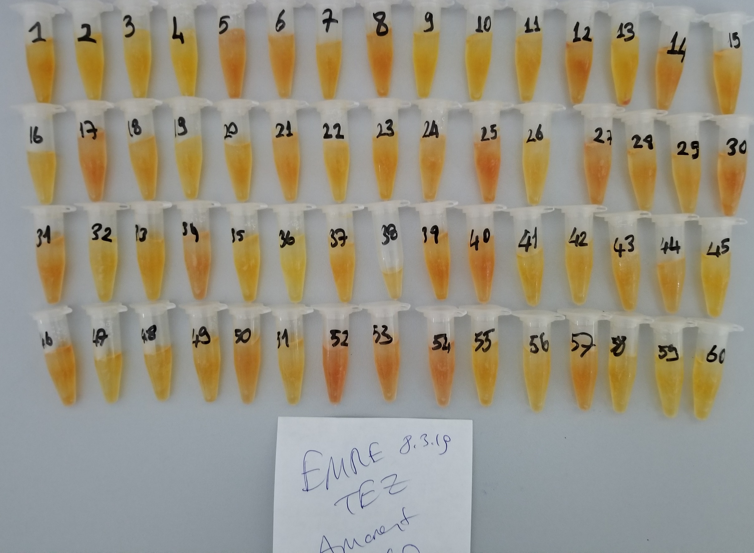
Numuneler | TAS (mmol/L) | TOS (µmol/L) | OSI
(Çam Grubu)-11 | 2.05 | 4.84 | 0.23609756098
(Çam Grubu)-12 | 1.57 | 5.44 | 0.34649681529
(Çam Grubu)-13 | 1.77 | 13.68 | 0.77288135593
(Çam Grubu)-14 | 2.1 | 7.38 | 0.35142857143
(Çam Grubu)-15 | 2.06 | 2.71 | 0.13155339806
(Çam Grubu)-16-4 | 1.49 | 1.79 | 0.12013422819
(Çam Grubu)-16-6 | 1.85 | 0.85 | 0.045945945946
(Çam Grubu)-21 | 1.97 | 0.65 | 0.032994923858
(Çam Grubu)-22 | 2.05 | 5.2 | 0.25365853659
(Çam Grubu)-23 | 1.42 | 8.65 | 0.60915492958
(Çam Grubu)-24 | 2.1 | 6.63 | 0.31571428571
(Çam Grubu)-25-4 | 1.4 | 6.69 | 0.47785714286
(Çam Grubu)-25-5 | 1.23 | 2.13 | 0.17317073171
(Çam Grubu)-26 | 1.41 | 2.41 | 0.17092198582
(Çam Grubu)-30 | 1.61 | 1.23 | 0.076397515528
(Çam Grubu)-31 | 1.69 | 8.72 | 0.51597633136
(Çam Grubu)-32 | 1.5 | 2.33 | 0.15533333333
(Çam Grubu)-33 | 1.77 | 7.71 | 0.43559322034
(Çam Grubu)-35-5 | 1.25 | 3.5 | 0.28
(Çam Grubu)-36-3 | 1.64 | 3.5 | 0.21341463415
(Çam Grubu)-36-5 | 1.31 | 4.34 | 0.33129770992
(Çam Grubu)-41 | 1.26 | 8.87 | 0.70396825397
(Çam Grubu)-42 | 1.34 | 4.63 | 0.34552238806
(Çam Grubu)-43 | 1.71 | 6.38 | 0.3730994152
(Çam Grubu)-44 | 2.24 | 4.85 | 0.21651785714
(Çam Grubu)-45-3 | 1.65 | 4.07 | 0.24666666667
(Çam Grubu)-45-4 | 1.36 | 6.46 | 0.475
(Çam Grubu)-46-3 | 1.6 | 3.15 | 0.196875
(Çam Grubu)-51 | 1.15 | 2.24 | 0.1947826087
(Çam Grubu)-52 | 1.86 | 5.4 | 0.29032258065
(Çam Grubu)-53 | 1.54 | 1.79 | 0.11623376623
(Çam Grubu)-54 | 2.07 | 5.3 | 0.25603864734
(Çam Grubu)-55 | 1.83 | 18.29 | 0.99945355191
(Çam Grubu)-55-3 | 1.63 | 5.41 | 0.33190184049
(Çam Grubu)-61 | 1.97 | 8.07 | 0.40964467005
(Çam Grubu)-62 | 1.92 | 15.88 | 0.82708333333
(Çam Grubu)-63 | 1.9 | 8.14 | 0.42842105263
(Çam Grubu)-64 | 1.66 | 4.23 | 0.25481927711
(Çam Grubu)-65-3 | 1.32 | 4.29 | 0.325
(Çam Grubu)-65 | 1.89 | 2.42 | 0.12804232804
(Çam Grubu)-66 | 2.06 | 4.3 | 0.20873786408
(16.11.18 Esansiyel Yağ)K1-1 | 2.42 | 6.03 | 0.24917355372
(16.11.18 Esansiyel Yağ)K1-2 | 1.89 | 1.25 | 0.066137566138
(16.11.18 Esansiyel Yağ)K2-1 | 2.24 | 3.24 | 0.14464285714
(16.11.18 Esansiyel Yağ)K2-2 | 2.1 | 2.82 | 0.13428571429
(16.11.18 Esansiyel Yağ)K3-1 | 1.83 | 0.88 | 0.048087431694
(16.11.18 Esansiyel Yağ)K3-2 | 1.72 | 6.1 | 0.35465116279
(16.11.18 Esansiyel Yağ)K4-1 | 1.57 | 6.65 | 0.42356687898
(16.11.18 Esansiyel Yağ)K4-2 | 2.23 | 2.71 | 0.12152466368
(16.11.18 Esansiyel Yağ)K5-1 | 2.19 | 1.09 | 0.049771689498
(16.11.18 Esansiyel Yağ)K5-2 | 2.52 | 5.05 | 0.2003968254
(16.11.18 Esansiyel Yağ)K6-1 | 1.33 | 1.85 | 0.13909774436
(16.11.18 Esansiyel Yağ)K6-2 | 2.08 | 0.74 | 0.035576923077
(16.11.18 Esansiyel Yağ)K7-1 | 2.22 | 1.67 | 0.075225225225
(16.11.18 Esansiyel Yağ)K7-2 | 2.2 | 4.42 | 0.20090909091
(16.11.18 Esansiyel Yağ)Z4 | 2.01 | 4.46 | 0.22189054726 | Lipemik serum
(16.11.18 Esansiyel Yağ)Zb7 | 2.75 | 9.49 | 0.34509090909 | Lipemik serum
(16.11.18 Esansiyel Yağ)Zb8 | 1.93 | 5.16 | 0.26735751295 | Lipemik serum
(16.11.18 Esansiyel Yağ)Zb9 | 2.29 | 3.35 | 0.14628820961 | Lipemik serum
(16.11.18 Esansiyel Yağ)Nb9 | 1.34 | 6.64 | 0.49552238806 | Lipemik serum
(16.11.18 Esansiyel Yağ)Nb11 | 2.13 | 12.23 | 0.57417840376
(16.11.18 Esansiyel Yağ)TZ-13 | 2.5 | 1.86 | 0.0744
(16.11.18 Esansiyel Yağ)TZ-4 | 4.56 | 4.58 | 0.10043859649
(16.11.18 Esansiyel Yağ)TZ-5 | 1.53 | 3.86 | 0.2522875817
(16.11.18 Esansiyel Yağ)TG-10 | 3.09 | 0.73 | 0.023624595469
(16.11.18 Esansiyel Yağ)G2 | 1.74 | 5.21 | 0.29942528736 | Lipemik serum
Emre-Tez-1 | 2.22 | 5.64 | 0.25405405405
Emre-Tez-2 | 2.33 | 2.1 | 0.090128755365
Emre-Tez-3 | 2.3 | 2.97 | 0.12913043478
Emre-Tez-4 | 2.17 | 2.85 | 0.13133640553
Emre-Tez-5 | 1.8 | 8.97 | 0.49833333333
Emre-Tez-6 | 1.94 | 6.44 | 0.33195876289
Emre-Tez-7 | 2.1 | 5.6 | 0.26666666667
Emre-Tez-8 | 1.85 | 9.65 | 0.52162162162
Emre-Tez-9 | 2.02 | 3.75 | 0.18564356436
Emre-Tez-10 | 1.82 | 2.86 | 0.15714285714
Emre-Tez-11 | 1.86 | 4.23 | 0.22741935484
Emre-Tez-12 | 1.79 | 6.54 | 0.36536312849
Emre-Tez-13 | 2.1 | 3.95 | 0.1880952381
Emre-Tez-14 | 1.72 | 8 | 0.46511627907
Emre-Tez-15 | 2.01 | 6.42 | 0.31940298507
Emre-Tez-16 | 1.89 | 4.26 | 0.2253968254
Emre-Tez-17 | 1.98 | 10.39 | 0.52474747475
Emre-Tez-18 | 1.49 | 6.16 | 0.41342281879
Emre-Tez-19 | 2.08 | 3.58 | 0.17211538462
Emre-Tez-20 | 1.7 | 5.53 | 0.32529411765
Emre-Tez-21 | 2.41 | 6.16 | 0.25560165975
Emre-Tez-22 | 1.65 | 4.91 | 0.29757575758
Emre-Tez-23 | 2.07 | 6.17 | 0.29806763285
Emre-Tez-24 | 1.96 | 7.21 | 0.36785714286
Emre-Tez-25 | 1.64 | 11.54 | 0.70365853659
Emre-Tez-26 | 1.57 | 3.8 | 0.24203821656
Emre-Tez-27 | 1.69 | 9.05 | 0.53550295858
Emre-Tez-28 | 1.61 | 5.52 | 0.34285714286
Emre-Tez-29 | 1.81 | 4.06 | 0.22430939227
Emre-Tez-30 | 2.33 | 9.42 | 0.40429184549
Emre-Tez-31 | 1.99 | 7.64 | 0.38391959799
Emre-Tez-32 | 1.43 | 3.37 | 0.23566433566
Emre-Tez-33 | 1.88 | 4.77 | 0.25372340426
Emre-Tez-34 | 1.26 | 7.76 | 0.61587301587
Emre-Tez-35 | 1.77 | 3 | 0.16949152542
Emre-Tez-36 | 1.91 | 1.47 | 0.076963350785
Emre-Tez-37 | 2.14 | 6.43 | 0.30046728972
Emre-Tez-38 | 2.07 | 3.78 | 0.18260869565
Emre-Tez-39 | 2.55 | 6.75 | 0.26470588235
Emre-Tez-40 | 1.97 | 8.84 | 0.44873096447
Emre-Tez-41 | 2.16 | 2.44 | 0.11296296296
Emre-Tez-42 | 1.73 | 2.84 | 0.16416184971
Emre-Tez-43 | 1.89 | 4.82 | 0.25502645503
Emre-Tez-44 | 1.86 | 5.16 | 0.27741935484
Emre-Tez-45 | 1.78 | 2.67 | 0.15
Emre-Tez-46 | 2.62 | 5.98 | 0.22824427481
Emre-Tez-47 | 1.81 | 3.84 | 0.21215469613
Emre-Tez-48 | 1.85 | 3.44 | 0.18594594595
Emre-Tez-49 | 1.43 | 6.33 | 0.44265734266
Emre-Tez-50 | 1.86 | 7.42 | 0.39892473118
Emre-Tez-51 | 1.64 | 3.7 | 0.2256097561
Emre-Tez-52 | 1.53 | 12.95 | 0.84640522876
Emre-Tez-53 | 1.38 | 8.54 | 0.61884057971
Emre-Tez-54 | 1.49 | 9.26 | 0.62147651007
Emre-Tez-55 | 1.68 | 22.42 | 1.3345238095
Emre-Tez-56 | 1.48 | 2.99 | 0.20202702703
Emre-Tez-57 | 1.93 | 6.43 | 0.33316062176
Emre-Tez-58 | 1.64 | 4.55 | 0.27743902439
Emre-Tez-59 | 1.49 | 2.22 | 0.14899328859
Emre-Tez-60 | 1.67 | 2.9 | 0.17365269461

ÇAM GRUBU NUMUNELERİ
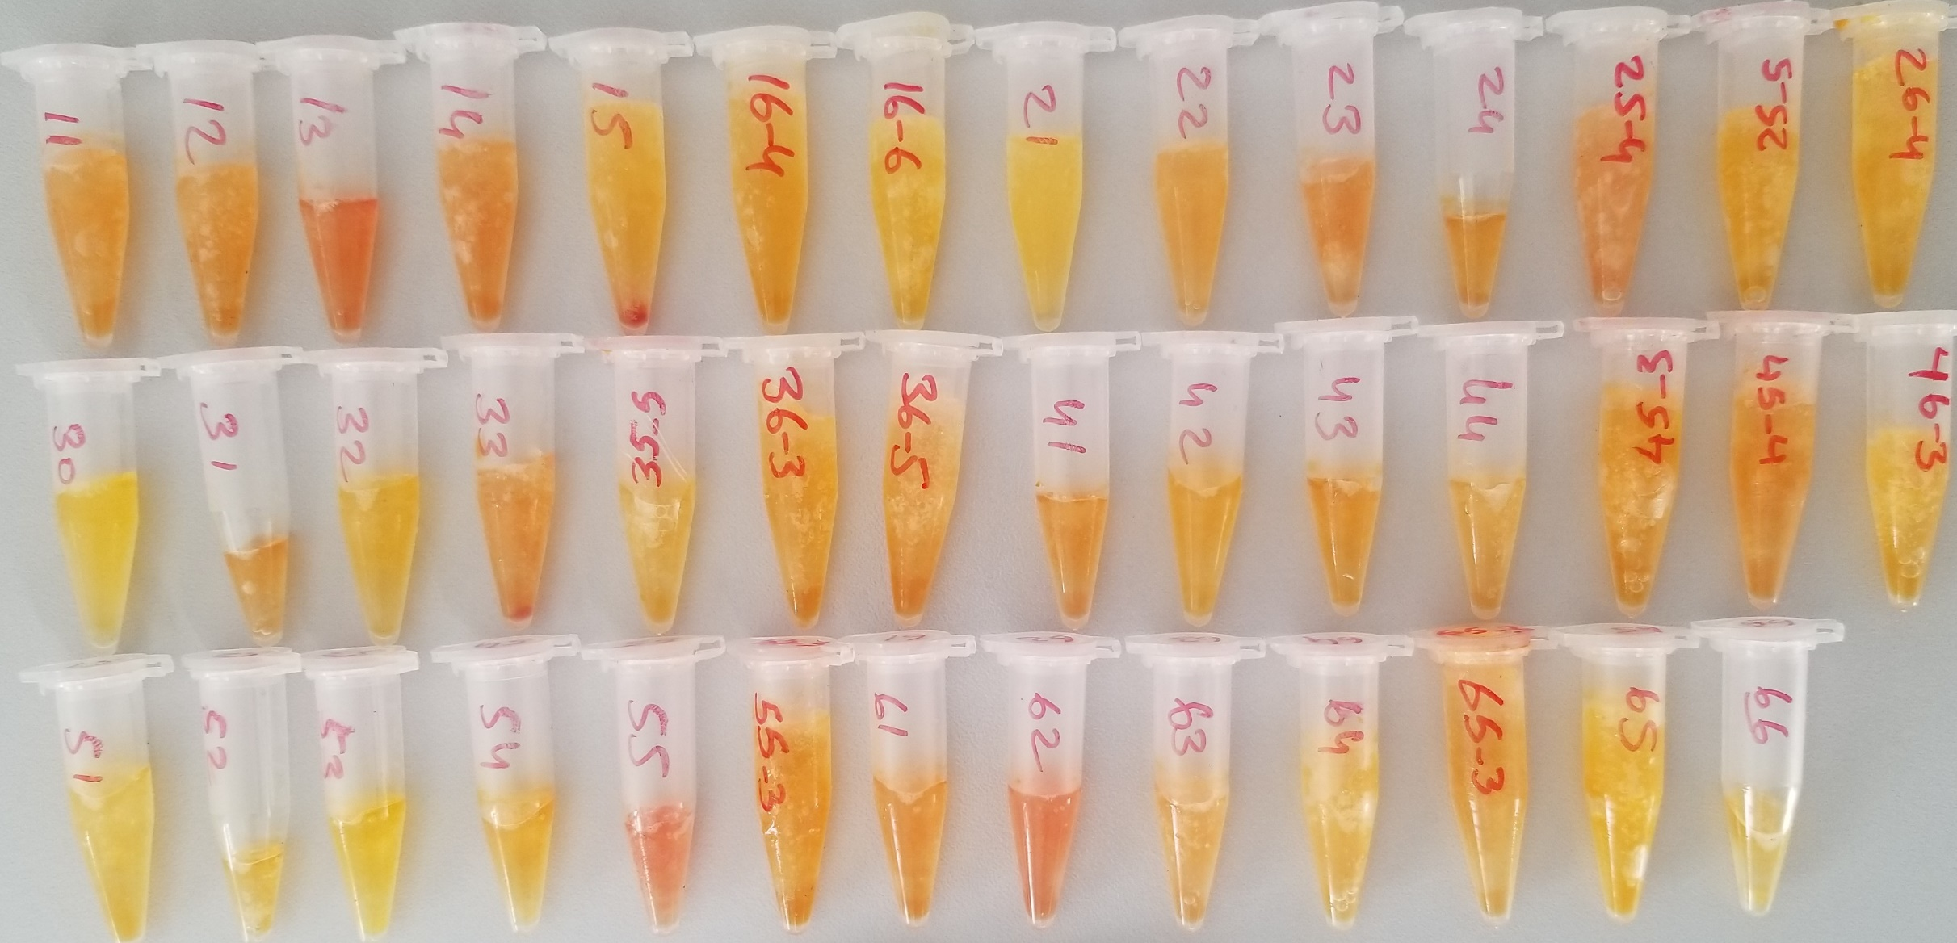

ESANSİYEL YAĞ
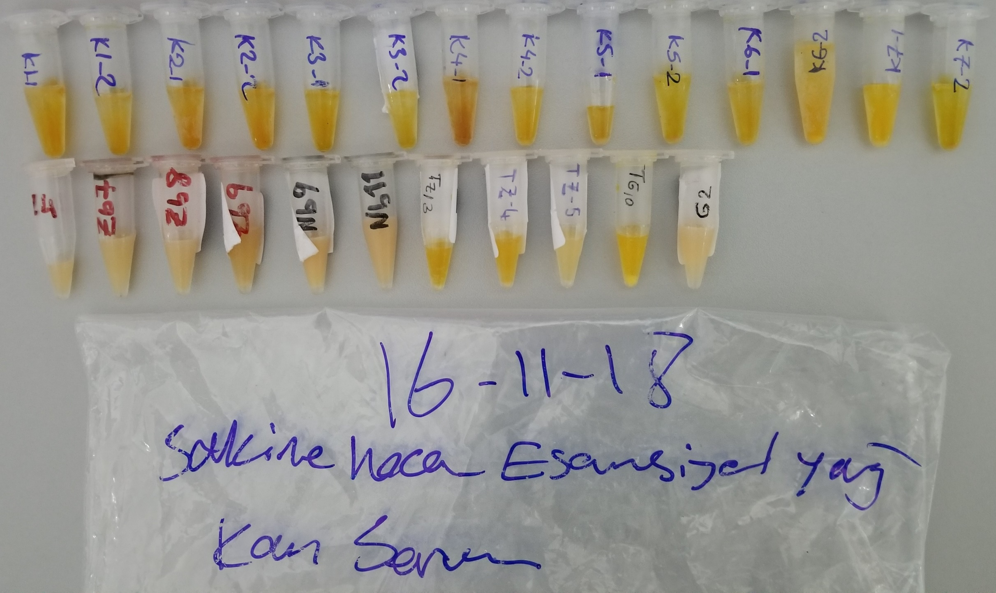

EMRE TEZ 8.3.19

Kontrol Sonuçlar
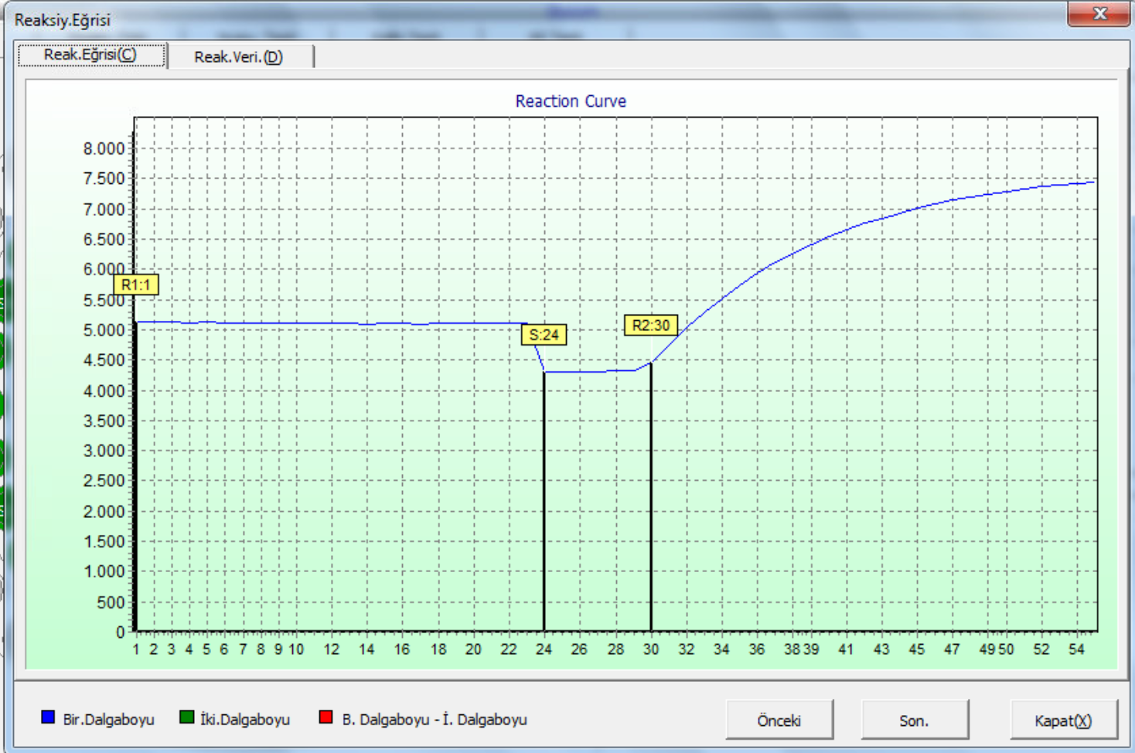
Kontrol Sonuçları | TAS | TOS
TAS Düşük | 0.59
TAS Yüksek | 2.26
TOS Düşük |  | 4.88
TOS Yüksek |  | 21.55

Kontrol Değerleri
TAS Düşük | 0.5
TAS Yüksek | 2
TOS Düşük |  | 5
TOS Yüksek |  | 20

Kontrol Değer Aralıkları
TAS Düşük | 0,3-0,7
TAS Yüksek | 1,7-2,3
TOS Düşük |  | 3-7
TOS Yüksek |  | 17-23

TAS Düşük Kontrol Reaksiyon Eğrisi
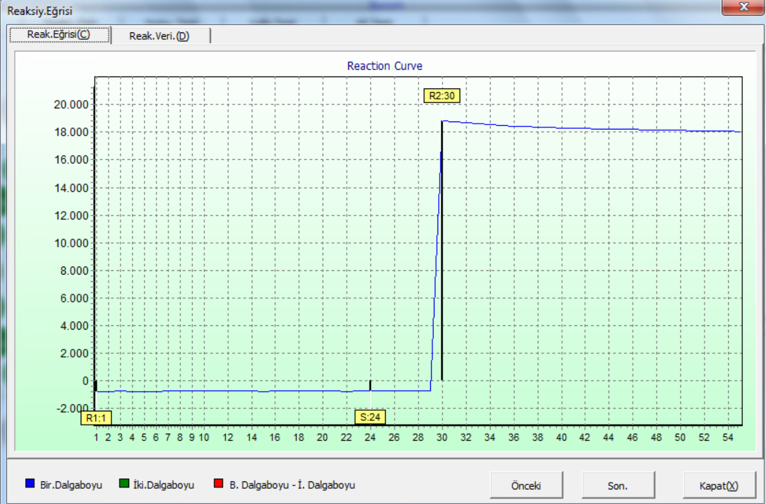

TAS Yüksek Kontrol Reaksiyon Eğrisi
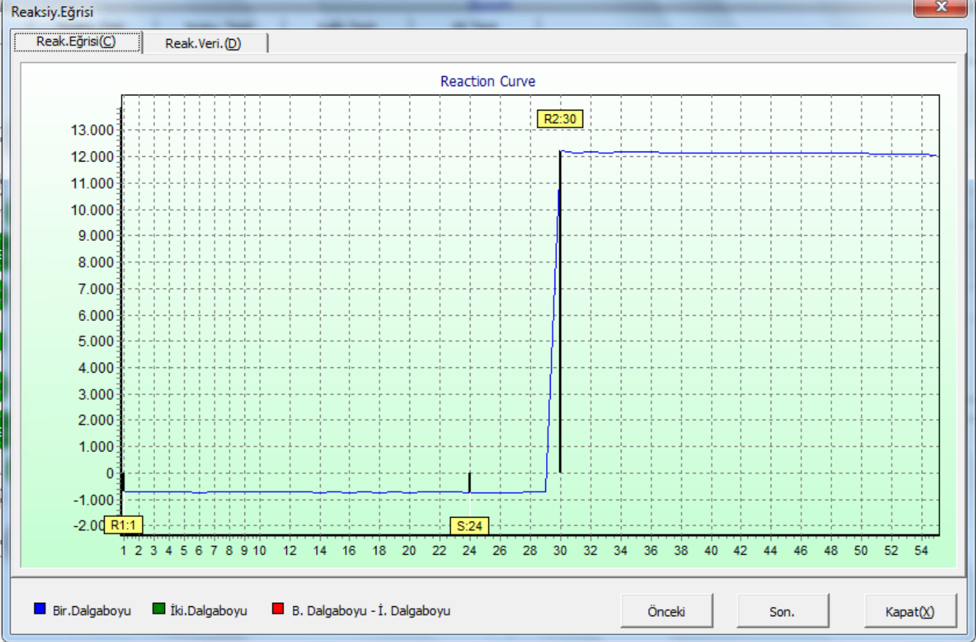

TOS Düşük Kontrol Reaksiyon Eğrisi
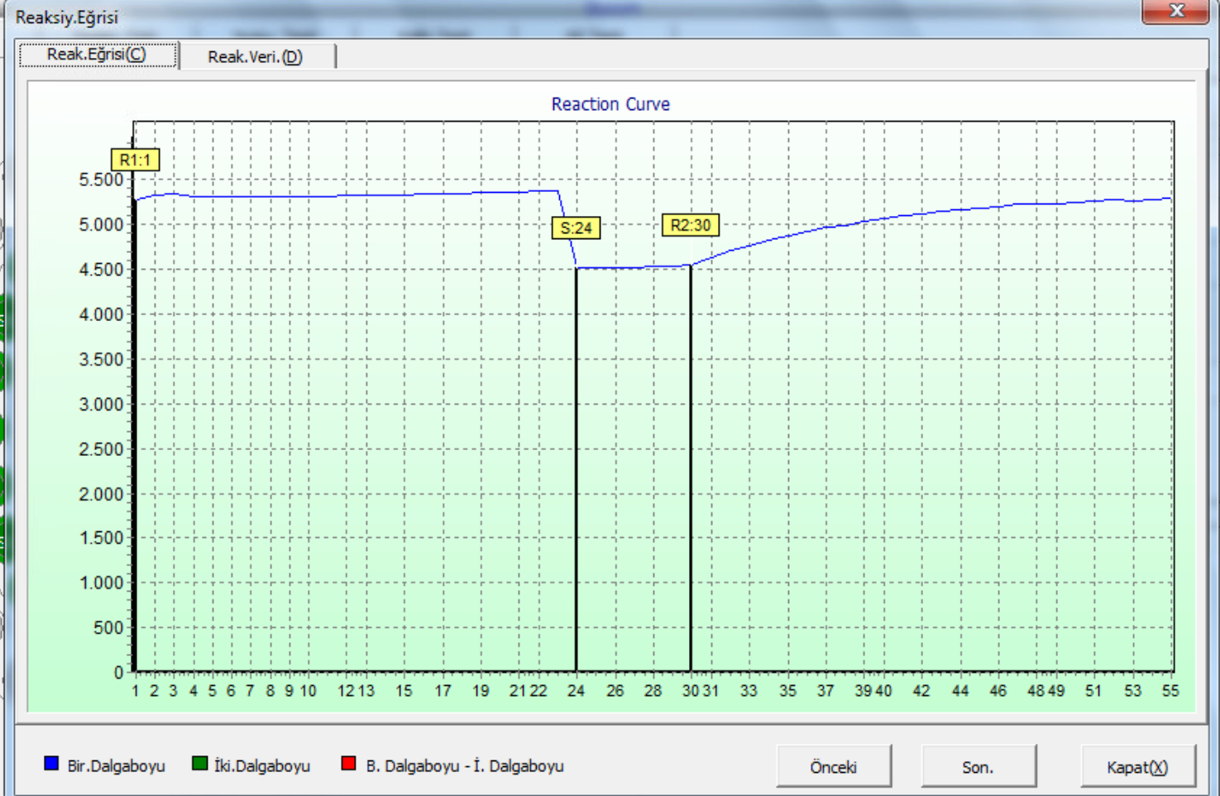

TOS Yüksek Kontrol Reaksiyon Eğrisi

